R3魚類
 |  |  |  |  |  | 調査年度 | 2021年度 | 2021年度 | 2021年度 | 2021年度 | 2021年度 | 2021年度 | 2021年度 | 2021年度 | 2021年度 | 2021年度
 |  |  |  |  |  | 調査地点ID | K-21-1 | K-21-2 | K-21-3 | K-21-4 | K-21-5 | K-21-6 | K-21-7 | K-21-8,9 | K-21-15 | S-KNG-0449
 |  |  |  |  |  | 水系 | 相模川 | 酒匂川 | 酒匂川 | 鶴見川 | 相模川 | 早川 | 酒匂川 | 相模川 | 相模川 | 相模川
 |  |  |  |  |  | 支川名 | - | 川音川 | 狩川 | 早淵川 | 日向川 | - | 四十八瀬川 | 玉川 | - | 串川
 |  |  |  |  |  | 関係市町村 | 厚木市 | 松田町 | 南足柄市 | 横浜市 | 伊勢原市 | 小田原市 | 秦野市 | 厚木市 | 厚木市・海老名市 | 相模原市
綱 | 目 | 科 | 属 | 種名 | 国RL | ↓県RDB 調査日→ | 2021-09-03 | 2021-10-07 | 2021-10-10 | 2021-11-17 | 2021-09-27 | 2021-09-14 | 2021-09-05 | 2021-08-12 | 2021-10-20 | 2021-12-12
硬骨魚綱 | ウナギ目 | ウナギ科 | ウナギ属 | ニホンウナギ | 絶滅危惧IB類（EN） |  | 0 | 0 | 0 | 0 | 0 | 98 | 0 | 0 | 0 | 0
硬骨魚綱 | コイ目 | コイ科 | コイ属 | コイ（飼育型） |  |  | 1367 | 0 | 0 | 22527 | 0 | 57 | 0 | 161 | 318 | 0
硬骨魚綱 | コイ目 | コイ科 | コイ属 | コイ（野生型） |  |  | 39 | 0 | 0 | 0 | 0 | 33 | 0 | 27 | 0 | 0
硬骨魚綱 | コイ目 | コイ科 | フナ属 | ゲンゴロウブナ |  |  | 88 | 0 | 0 | 0 | 0 | 0 | 0 | 0 | 61 | 0
硬骨魚綱 | コイ目 | コイ科 | フナ属 | フナ属 |  |  | 41 | 0 | 0 | 0 | 0 | 0 | 0 | 0 | 259 | 0
硬骨魚綱 | コイ目 | コイ科 | ハス属 | オイカワ |  |  | 9795 | 944 | 0 | 45404 | 0 | 76 | 0 | 2377 | 722 | 0
硬骨魚綱 | コイ目 | コイ科 | カワムツ属 | カワムツ |  |  | 5076 | 66 | 0 | 0 | 0 | 0 | 0 | 0 | 58 | 22
硬骨魚綱 | コイ目 | コイ科 | アブラハヤ属 | アブラハヤ |  | 準絶滅危惧 | 3394 | 161 | 1086 | 0 | 952 | 2313 | 660 | 19187 | 35 | 60
硬骨魚綱 | コイ目 | コイ科 | ウグイ属 | ウグイ |  | 準絶滅危惧 | 7470 | 7248 | 0 | 52 | 0 | 5456 | 0 | 7462 | 1584 | 160
硬骨魚綱 | コイ目 | コイ科 | モツゴ属 | モツゴ |  |  | 0 | 0 | 0 | 103 | 0 | 0 | 0 | 0 | 0 | 0
硬骨魚綱 | コイ目 | コイ科 | ムギツク属 | ムギツク |  |  | 48 | 0 | 0 | 0 | 0 | 0 | 0 | 0 | 0 | 0
硬骨魚綱 | コイ目 | コイ科 | タモロコ属 | タモロコ / ホンモロコ |  |  | 11 | 0 | 0 | 0 | 0 | 0 | 0 | 0 | 0 | 0
硬骨魚綱 | コイ目 | コイ科 | カマツカ属 | カマツカ |  | 準絶滅危惧 | 378 | 0 | 0 | 0 | 0 | 0 | 0 | 52 | 0 | 0
硬骨魚綱 | コイ目 | コイ科 | ニゴイ属 | ニゴイ |  | 絶滅危惧Ⅱ類 | 49 | 0 | 0 | 0 | 0 | 0 | 0 | 0 | 276 | 0
硬骨魚綱 | コイ目 | コイ科 | スゴモロコ属 | イトモロコ |  |  | 0 | 0 | 0 | 431 | 0 | 0 | 0 | 0 | 0 | 0
硬骨魚綱 | コイ目 | コイ科 | スゴモロコ属 | スゴモロコ / コウライモロコ |  |  | 0 | 0 | 0 | 0 | 0 | 0 | 0 | 0 | 18 | 0
硬骨魚綱 | コイ目 | ドジョウ科 | ドジョウ属 | ドジョウ（大陸系統） |  |  | 280 | 0 | 0 | 296 | 0 | 0 | 0 | 160 | 0 | 0
硬骨魚綱 | コイ目 | ドジョウ科 | ドジョウ属 | ドジョウ（在来系統） | 準絶滅危惧（NT） |  | 0 | 0 | 0 | 31 | 0 | 0 | 0 | 0 | 0 | 0
硬骨魚綱 | コイ目 | ドジョウ科 | ドジョウ属 | キタドジョウ | 情報不足（DD） |  | 0 | 0 | 0 | 0 | 0 | 0 | 0 | 45 | 0 | 0
硬骨魚綱 | コイ目 | ドジョウ科 | ドジョウ属 | ドジョウ属の一種 |  |  | 178 | 0 | 0 | 0 | 0 | 0 | 0 | 0 | 0 | 0
硬骨魚綱 | コイ目 | ドジョウ科 | シマドジョウ属 | ヒガシシマドジョウ |  |  | 658 | 520 | 0 | 0 | 0 | 91 | 0 | 2851 | 110 | 0
硬骨魚綱 | ナマズ目 | ナマズ科 | ナマズ属 | ナマズ |  | 注目種 | 0 | 0 | 0 | 322 | 0 | 0 | 0 | 0 | 76 | 0
硬骨魚綱 | サケ目 | アユ科 | アユ属 | アユ |  |  | 26411 | 2813 | 0 | 4570 | 0 | 3933 | 0 | 0 | 30523 | 0
硬骨魚綱 | サケ目 | サケ科 | タイセイヨウサケ属 | ブラウントラウト |  |  | 0 | 0 | 562 | 0 | 0 | 0 | 0 | 0 | 0 | 0
硬骨魚綱 | サケ目 | サケ科 | イワナ属 | アメマス類 |  |  | 0 | 0 | 6866 | 0 | 794 | 0 | 0 | 0 | 0 | 0
硬骨魚綱 | サケ目 | サケ科 | サケ属 | ニジマス |  |  | 0 | 2615 | 173896 | 0 | 169841 | 551 | 0 | 184 | 0 | 0
硬骨魚綱 | サケ目 | サケ科 | サケ属 | サクラマス類 |  |  | 0 | 0 | 30969 | 0 | 667 | 0 | 29 | 0 | 8 | 0
硬骨魚綱 | サケ目 | サケ科 | サケ属 | ビワマス |  |  | 0 | 0 | 0 | 0 | 41 | 0 | 0 | 0 | 0 | 0
硬骨魚綱 | ボラ目 | ボラ科 | ボラ属 | ボラ |  |  | 0 | 0 | 0 | 5331 | 0 | 0 | 0 | 0 | 0 | 0
硬骨魚綱 | ダツ目 | メダカ科 | メダカ属 | ミナミメダカ（ヒメダカを含む） |  |  | 0 | 0 | 0 | 449 | 91 | 0 | 0 | 0 | 0 | 0
硬骨魚綱 | スズキ目 | サンフィッシュ科 | オオクチバス属 | オオクチバス |  |  | 0 | 0 | 0 | 37 | 0 | 0 | 0 | 0 | 0 | 0
硬骨魚綱 | スズキ目 | カジカ科 | カジカ属 | カジカ |  |  | 0 | 171 | 468 | 0 | 1202 | 0 | 418 | 958 | 12 | 0
硬骨魚綱 | スズキ目 | ハゼ科 | マハゼ属 | マハゼ |  |  | 0 | 0 | 0 | 36 | 0 | 0 | 0 | 0 | 0 | 0
硬骨魚綱 | スズキ目 | ハゼ科 | ボウズハゼ属 | ボウズハゼ |  | 準絶滅危惧 | 214 | 105 | 0 | 66 | 0 | 752 | 0 | 0 | 34 | 0
硬骨魚綱 | スズキ目 | ハゼ科 | チチブ属 | チチブ / ヌマチチブ |  |  | 114 | 0 | 0 | 8400 | 0 | 0 | 0 | 0 | 95 | 0
硬骨魚綱 | スズキ目 | ハゼ科 | ヨシノボリ属 | カワヨシノボリ |  |  | 0 | 0 | 0 | 0 | 0 | 0 | 0 | 3646 | 0 | 0
硬骨魚綱 | スズキ目 | ハゼ科 | ヨシノボリ属 | ゴクラクハゼ |  | 準絶滅危惧 | 0 | 177 | 0 | 0 | 0 | 0 | 0 | 0 | 15 | 0
硬骨魚綱 | スズキ目 | ハゼ科 | ヨシノボリ属 | シマヨシノボリ |  |  | 559 | 0 | 0 | 154 | 0 | 15 | 0 | 0 | 208 | 0
硬骨魚綱 | スズキ目 | ハゼ科 | ヨシノボリ属 | ヨシノボリ属(上記ヨシノボリ属の種を除く) |  |  | 491 | 182 | 0 | 695 | 0 | 237 | 0 | 39 | 29 | 13
硬骨魚綱 | スズキ目 | ハゼ科 | ウキゴリ属 | スミウキゴリ |  | 準絶滅危惧 | 0 | 0 | 0 | 2141 | 0 | 0 | 0 | 0 | 0 | 0
硬骨魚綱 | スズキ目 | ハゼ科 | ウキゴリ属 | ウキゴリ |  |  | 0 | 0 | 0 | 634 | 0 | 0 | 0 | 0 | 0 | 0
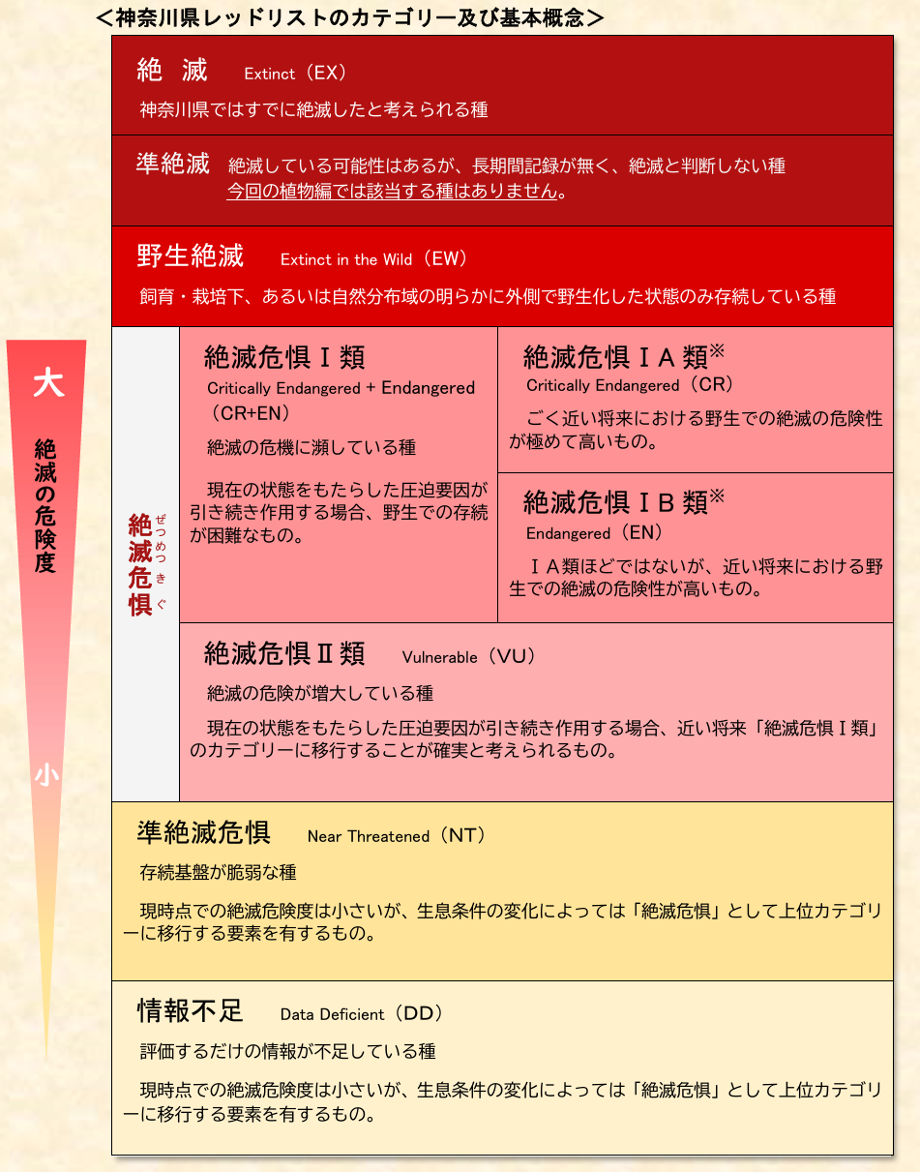
 | ＜表の見方＞
 | 表に数字がある種がその地点で検出された種となります。数字が大きいほどその地点ではDNAが多かったことが想定されます。DNAが多い種は生物量も多いという傾向は見られますが、これだけでなく繁殖時期など生物のイベントによる変動もあるため、慎重な判断が必要です。
 | 種のところに「/」があるのは、今回の手法では両種を判断できなかったことを示しています。 分析結果の精度チェックは環境省が公表している「MiFishに係る誤同定チェックシート ver1.1」を用いるほか、過去の神奈川県における調査結果を参考にしています。 また、コンタミネーションと考えられる海水魚が検出された場合については個別に判断して削除していますが、必ずしもすべてのコンタミネーションを削除できていることを保証するものではありません。
 | ＜分析条件＞
 | DNA抽出方法：環境DNA学会発行の「環境DNA調査・実験マニュアル 」
 | 使用プライマー：MiFish-Uプライマー +アユ・キュウリウオ科用改変プライマー+スナヤツメ用改変プライマー
 | 解析ソフトウエア：USEARCH、BLAST等
 | 詳細な分析条件について知りたい方はHPの問い合わせフォームよりご連絡ください。

